상품제안서
그린 위생장갑 일반 20매 | 상품코드: S12758

 |  |  |  |  |  |  | 02-713-8555 | www.synergygift.co.kr
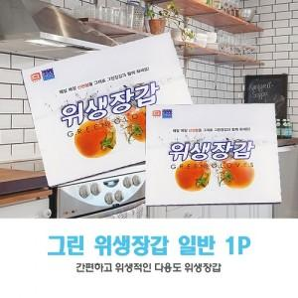

【상세/제작정보】 | 5000개 이상 독판인쇄 가능(판비별도) 스티커제작비 별도

【인쇄/포장옵션】 | 스티커 / 포장불가능

【공급단가】 | 수량 | 1,000~ | 3,000~ | 10,000~ | 30,000~ | 50,000~
*VAT별도 | 단가 | 235원 | 222원 | 210원 | 205원 | 202원

【상품 URL】 | https://www.synergygift.co.kr:443/src/goods_detail.php?gdno=4012

